Hoja1
 |  |  | CERTIFICADO DE ORIGEN DE ARTÍCULOS
Nombre y domicilio del exportador: |  |  |  | Nombre y domicilio del importador:

Avofruit S.A.S |  |  |  | Nature's Pride
Pereira, Risaralda - Colombia |  |  |  | Maasdijk, Países Bajos
NIT: | 900799976

Clasificación arancelaria: |  | Descripción de la mercancía, cantidad y unidad de medida:
0804.40.00.00
Aguacate Hass
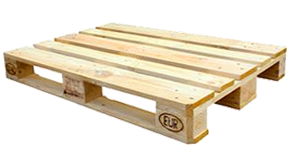
 |  | Para el embalaje se utilizará bandejas con 16 alveolos hecha con polipropileno con unas dimensiones de 39x29x5, (medias en centímetros).

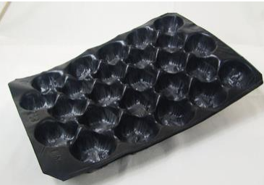

 |  |  |  |  |  | Una sola estiba paletizada, contiene 1152 aguacates con un peso de 345 kg, teniendo en cuenta que en un contenedor estándar de 20x8x8.6 (medias em pies) se puede ubicar 22 estibas (paletización europea) colocando dos bases de 11 estibas una sobre otra, por lo cual se enviara 7,6 toneladas por contenedor, los cuales deben ser refrigerados y tener una temperatura interna estable entre 4 y 7 grados para que no se dañe la carg
 |  | Este tipo de bandeja será colocada en una caja de cartón ondulado, ya que estas disminuyen la pérdida de peso en el aguacate en comparación con las cajas de madera o plástico, además mantiene el nivel de firmeza y del aceite propio del aguacate y en estas cajas es fruto no se estropea. su dimensión es de 40x30x10 (medias en centímetros),

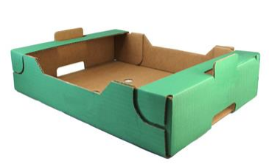

 |  |  |  |  | EMPRESA LÍDERES EN EXPORTACIÓN DE AGUACATE HASS EN COLOMBIA
 |  |  |  |  | N° | Empresa | Exportación (en toneladas) | Utilidad en USD (FOB)
 |  |  |  |  | 1 | Avofruit S.A.S | 14,263 | $ 27,220,496
 |  |  |  |  | 2 | Westfalia Fruit Colombia S.A.S | 8,862 | $ 17,720,973
 |  |  |  |  | 3 | Hass Colombia SAT | 6,953 | $ 12,495,213
 |  |  |  |  | 4 | Fruty Green Packing S.A.S | 5,166 | $ 10,267,656
 |  |  |  |  | 5 | Jardin Exotics S.A.S | 5,134 | $ 9,464,141

